P1
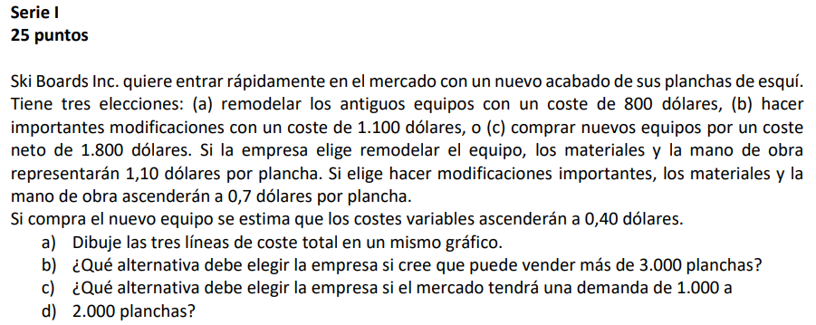

SKI BOARDS INC.
 | OPCIONES
 | a ) Remodelar los antiguos equipos
 | b) Hacer importantes modificaciones
 | c) Comprar nuevos equipos

 | Datos | Costo fijo | Costo Variable
 | Alternativa A | $800.00 | $1.10
 | Alternativa B | $1,100.00 | $0.70
 | Alternativa C | $1,800.00 | $0.40

 |  | Unidades | CxP 1K U | CxP 1K U | CxP 3K U
 | Alternativa A | 1000 | 1,900.00 | 3,000.00 | 4,100.00
 | Alternativa B | 2000 | 1,800.00 | 2,500.00 | 3,200.00
 | Alternativa C | 3000 | 2,200.00 | 2,600.00 | 3,000.00

SKI BOARDS INC
 | Alternativa A | Alternativa B | Alternativa C
Unidades | 1,900.00 | 1,800.00 | 2,200.00
CxP 1K U | 3,000.00 | 2,500.00 | 2,600.00
CxP 1K U | 4,100.00 | 3,200.00 | 3,000.00
CxP 3K U
A

B | La opción 3, la más rentable sería la de comprar nuevos equipos por un coste neto de 1,800 dólares, ya que el coste variable por plancha producida es el más bajo de las tres opciones, lo que permitiría a la empresa obtener mayores beneficios.

C | La alternativa 2 se deberá de escoger debido que el rango entre los 1000 y 2000, se encuentra entre el inetrvalo de 750-2,333

 | Si el mercado va a tener una demanda de 1,000 a 2,000 planchas, la opción más rentable sería la de hacer importantes modificaciones con un costo de 1,100 dólares, ya que el coste total por plancha producida sería menor que en las otras dos opciones.

P2
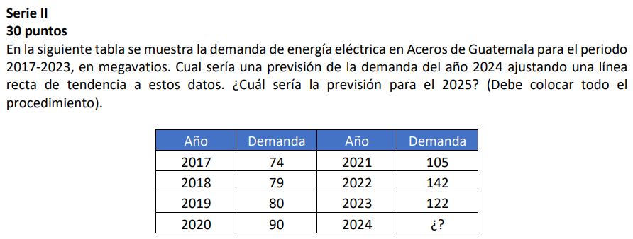

Energía Eléctrica en Aceros de Guatemala

 | Año | Periodo (x) | Demanda | x^2 | x*y |  | = | 4
 | 2017 | 1 | 74 | 1 | 74
 | 2018 | 2 | 79 | 4 | 158
 | 2019 | 3 | 80 | 9 | 240
 | 2020 | 4 | 90 | 16 | 360 |  | = | 98.9
 | 2021 | 5 | 105 | 25 | 525
 | 2022 | 6 | 142 | 36 | 852
 | 2023 | 7 | 122 | 49 | 854 |  | = | 10.54
 | 2024 |  | x
 |  | 28 | 692 | 140 | 3063
Energía Eléctrica en Aceros de Guatemala
 |  |  |  |  |  |  | = | 56.71

 |  |  |  |  |  |  | ECUACIÓN
 |  |  |  |  |  |  | y = 56.71+10.54

 |  |  |  |  |  | x = 8
 |  |  |  |  |  | Demanda 2024 = 56.71 + 10.54(8)
 |  |  |  |  |  | Demanda 2024 = | 141.03 | megavatios

 |  |  |  |  |  | Demanda 2025 = 56.71 + 0.54 (9)
 |  |  |  |  |  | Demanda 2025 = | 151.57 | megavatios
 |  |  |  |  |  |  | 152

P4
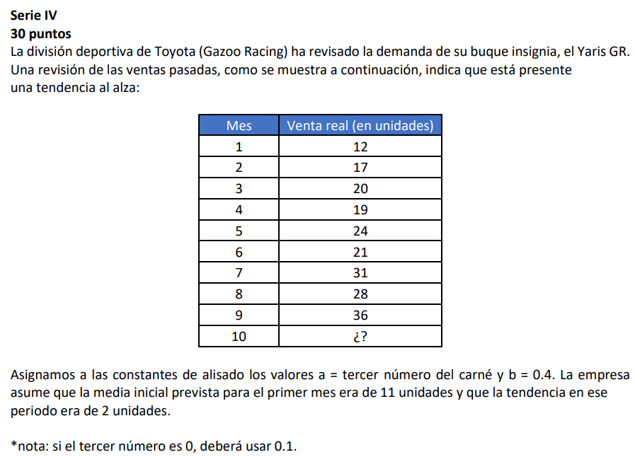

 |  |  |  |  | Carnet
 |  |  |  |  | 1085919
B | 0.4 | Alisado exponencial suavizado
α | 0.8
Periodo | Demanda | Pronóstico suavizado | Tendencia suavizada | Pronóstico con tendencia
1 | 12 | 11.00 | 2.00 | 13.00
2 | 17 | 12.20 | 1.68 | 13.88 |  | FIT2 = | 13.88
3 | 20 | 16.38 | 2.68 | 19.05 |  | FIT3 = | 19.05
4 | 19 | 19.81 | 2.98 | 22.79 |  | FIT4 = | 22.79
5 | 24 | 19.76 | 1.77 | 21.53 |  | FIT5 = | 21.53
6 | 21 | 23.51 | 2.56 | 26.06 |  | FIT6 = | 26.06
7 | 31 | 22.01 | 0.94 | 22.95 |  | FIT7 = | 22.95
8 | 28 | 29.39 | 3.51 | 32.90 |  | FIT8 = | 32.90
9 | 36 | 28.98 | 1.94 | 30.93 |  | FIT9 = | 30.93
10 |  | 34.99 | 3.57 | 38.55 |  | FIT10 = | 38.55
Demanda pronosticada con método de suavización exponencial doble
 | Demanda | Pronóstico con tendencia
 | 12 | 13.00
 | 17 | 13.88
 | 20 | 19.05
 | 19 | 22.79
 | 24 | 21.53
 | 21 | 26.06
 | 31 | 22.95
 | 28 | 32.90
 | 36 | 30.93
 |  | 38.55

B | 0.4 | Alisado exponencial suavizado
α | 8
Periodo | Demanda | Pronóstico suavizado | Tendencia suavizada | Pronóstico con tendencia
1 | 12 | 11.00 | 2.00 | 13.00
2 | 17 | 5.00 | -1.20 | 3.80 |  | FIT2 = | 3.80
3 | 20 | 109.40 | 41.04 | 150.44 |  | FIT3 = | 150.44
4 | 19 | -893.08 | -376.37 | -1269.45 |  | FIT4 = | -1269.45
5 | 24 | 9038.14 | 3746.67 | 12784.80 |  | FIT5 = | 12784.80
6 | 21 | -89301.61 | -37087.90 | -126389.51 |  | FIT6 = | -126389.51
7 | 31 | 884894.58 | 367425.73 | 1252320.31 |  | FIT7 = | 1252320.31
8 | 28 | -8765994.17 | -3639900.06 | -12405894.23 |  | FIT8 = | -12405894.23
9 | 36 | 86841483.58 | 36059051.06 | 122900534.64 |  | FIT9 = | 122900534.64
10 |  | -860303454.5 | -357222544.59 | -1217525999.09 |  | FIT10 = | -1217525999.09
Demanda pronosticada con método de suavización exponencial doble
 | Demanda | Pronóstico con tendencia
 | 12 | 13.00
 | 17 | 13.88
 | 20 | 19.05
 | 19 | 22.79
 | 24 | 21.53
 | 21 | 26.06
 | 31 | 22.95
 | 28 | 32.90
 | 36 | 30.93
 |  | 38.55

